사용자_스케치_해석
사용자 스케치 해석 · 빨강 노량진 / 파랑 고속도로

핵심은 미로형 커브가 아니라, 현재 씬보다 훨씬 긴 직선과 필요한 지점의 큰 90도 꺾임입니다.

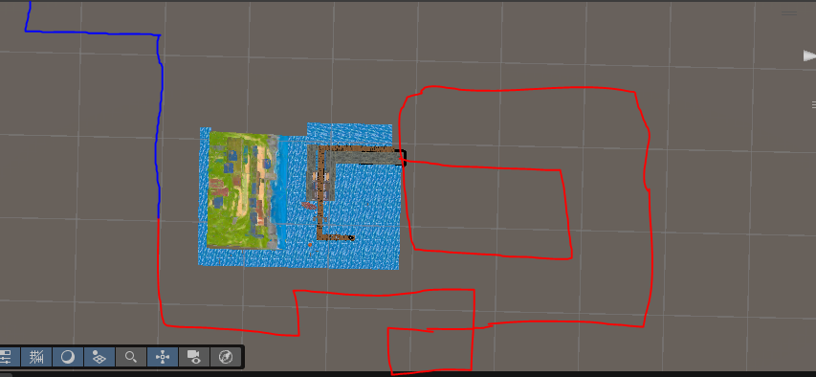
 |  |  |  |  |  | 스케치에서 읽은 설계 규칙

 |  |  |  |  |  | 1 | 현재 노량진 씬은 전체 빨간 길의 일부일 뿐입니다.

 |  |  |  |  |  | 2 | 빨간 노량진 END와 파란 고속도로 START는 같은 점입니다.

 |  |  |  |  |  | 3 | 직선은 길게, 꺾임은 크게. 짧은 지그재그는 넣지 않습니다.

 |  |  |  |  |  | 4 | 시간은 코너 수가 아니라 실제 모듈 길이로 확보합니다.

 |  |  |  |  |  | 5 | 각 코너는 배경·적 조합·오브젝트가 바뀌는 구간 전환점입니다.

시간·길이·코너 밀도
CH | 구간 | 시간 | 모듈 | 지도셀 | 큰 코너 | 코너 간 평균 | 최장 직선 | 전환점 | 설계 판단
1 | 노량진 | 4:30 | 142 | 71 | 7 | 약 34초 | 19셀 | 다음 START | 현재 길 왼쪽→위 · 이후 대형 사각 우회
2 | 고속도로 | 4:00 | 125 | 63 | 3 | 약 60초 | 17셀 | 다음 START | 상행 장거리 · 좌측 장거리 · 합류 직선
3 | 휴게소 | 2:00 | 61 | 31 | 4 | 약 24초 | 11셀 | 다음 START | 진입 직선 · 주차 회차 · 출구 직선
4 | 도심 | 4:30 | 141 | 71 | 5 | 약 45초 | 23셀 | 다음 START | 긴 대로 · 큰 교차로 · 공사 우회
5 | 백화점 | 5:00 | 157 | 79 | 5 | 약 50초 | 23셀 | 최종 END | 명품대로 · 발렛 꺾임 · 정문 진입

현재 노량진은 21모듈·약 43.5초입니다. 4분30초 목표는 142모듈이므로, 빨간 길 전체는 현재 길의 약 6.8배가 되어야 합니다. 이번 안은 이 비율을 유지하면서 노량진 7개, 고속도로 3개, 휴게소 4개, 도심 5개, 백화점 5개의 큰 코너만 사용합니다.

고해상도_전체도
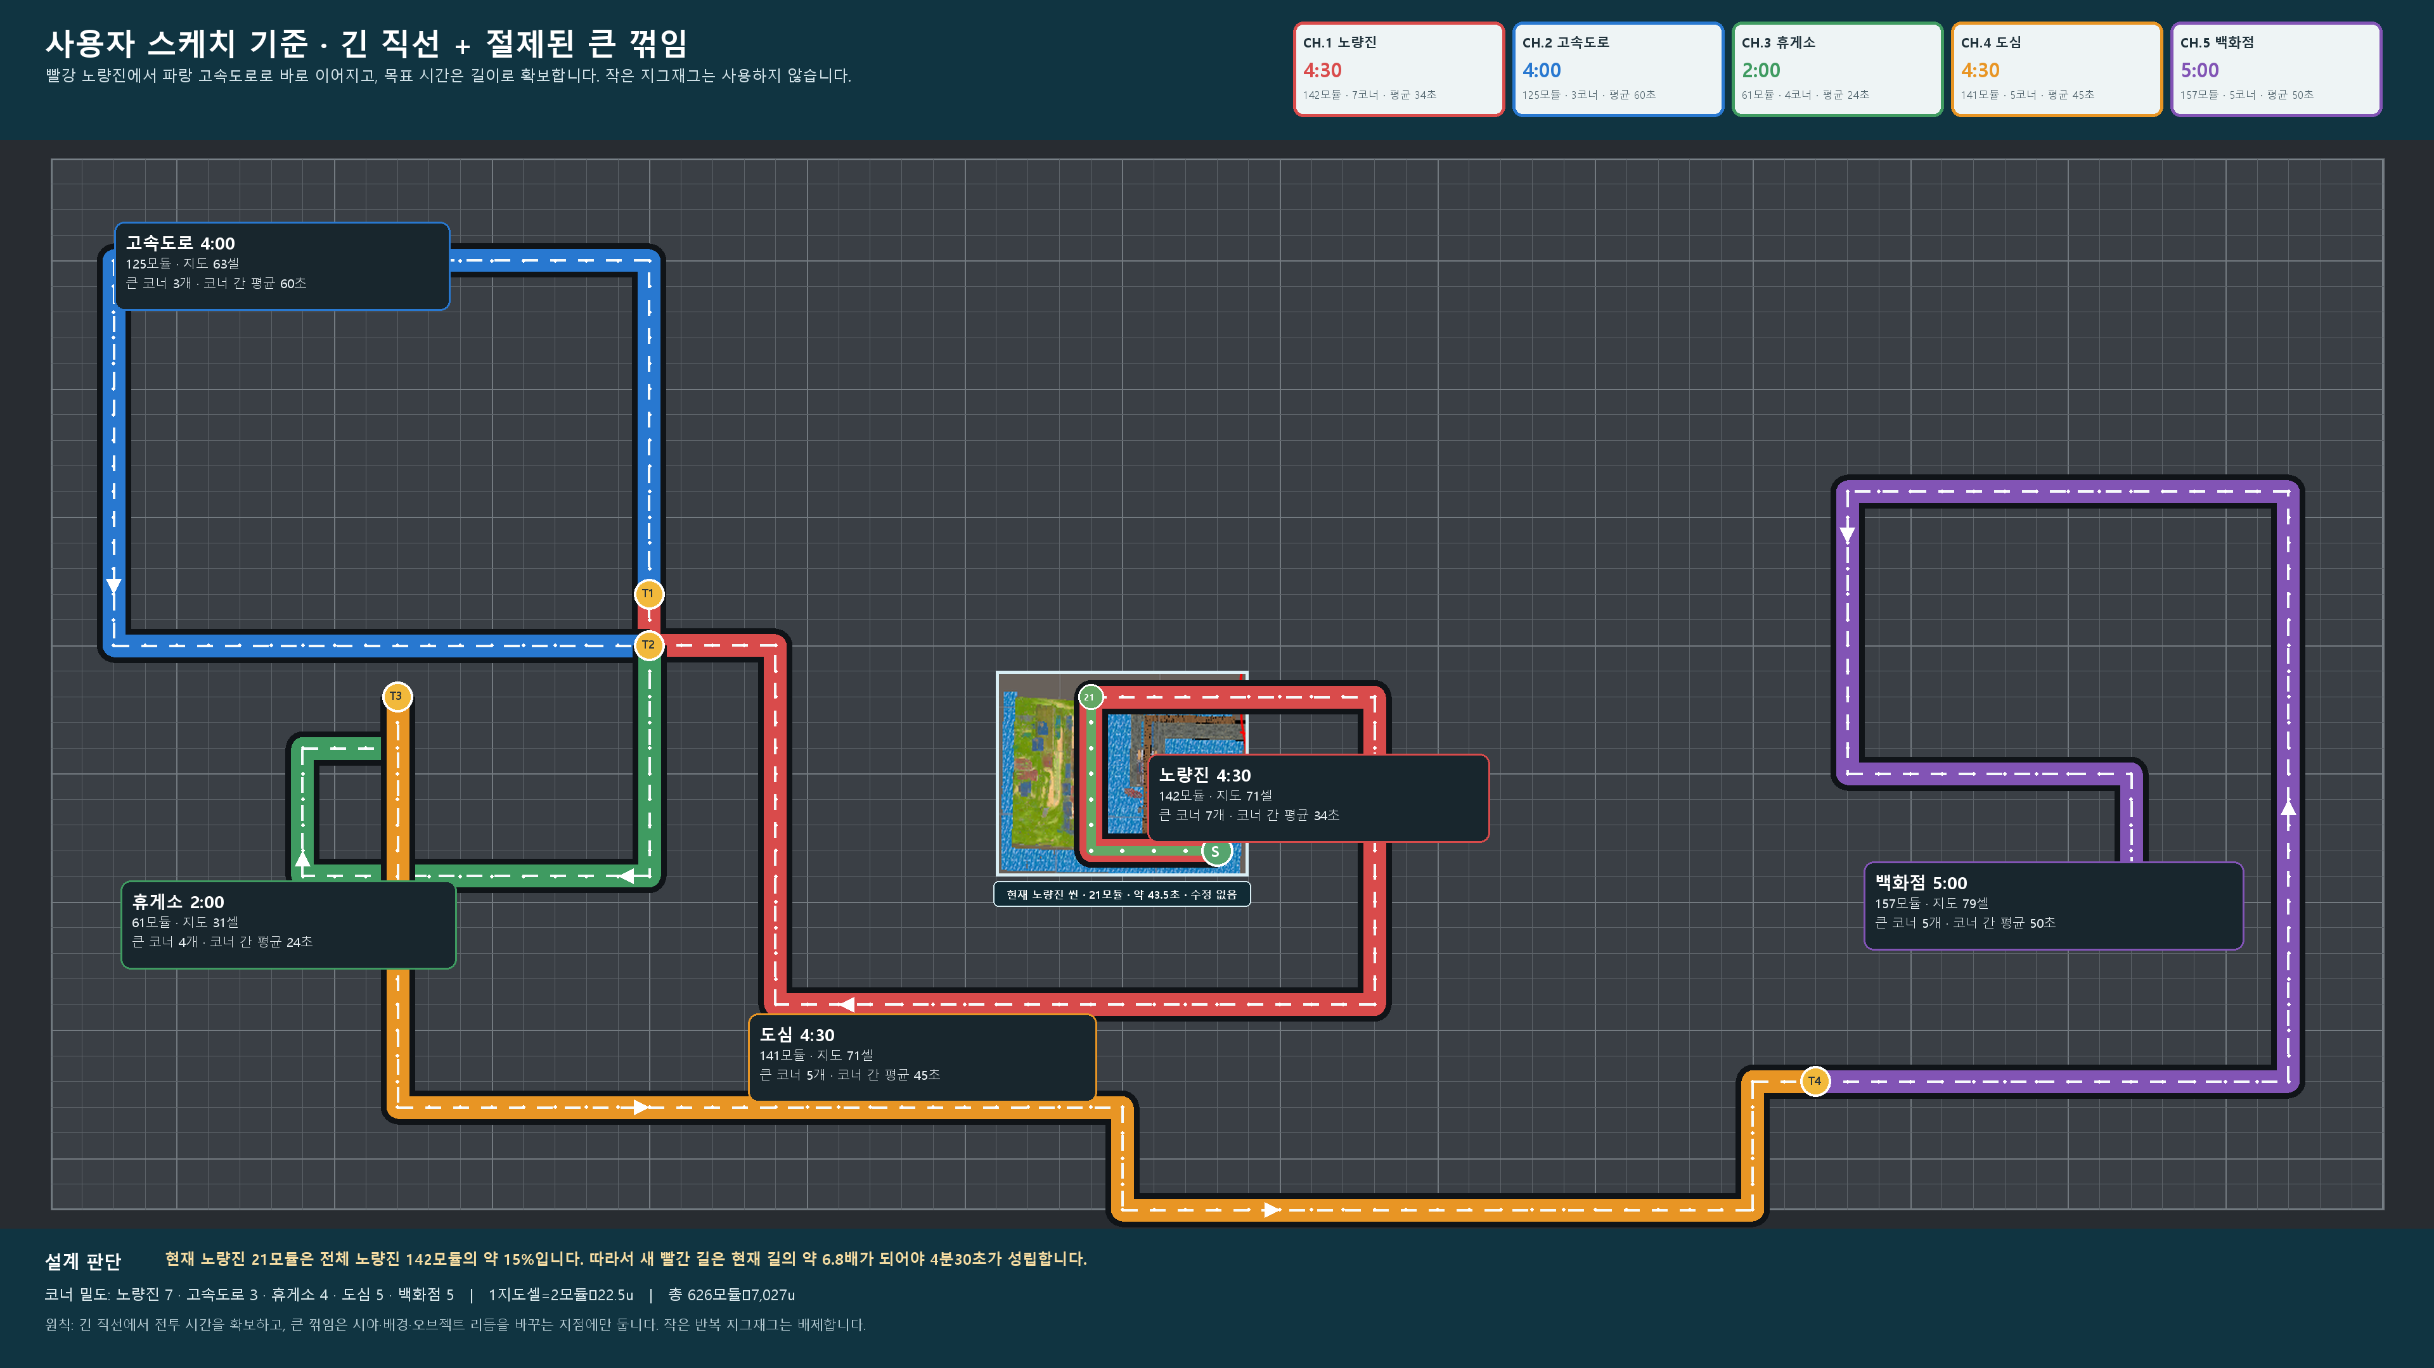
5개 챕터 20분 · 사용자 스케치 기준 직선·꺾임 전체도 4K
빨강 노량진 → 파랑 고속도로 → 초록 휴게소 → 주황 도심 → 보라 백화점. Unity/MapTool 수정 없이 설계도만 작성했습니다.

